Sheet1
準備
 | １．Pythoのインストール

 |  | MATLABに対応するＰｙｔｈｏｎ
 |  | https://jp.mathworks.com/support/requirements/python-compatibility.html
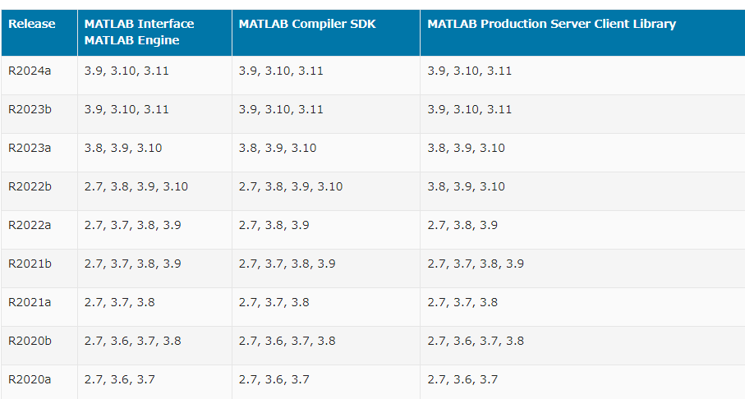

 | ２．Openpyxl のインストール
 |  | powershellから下記コマンドを入力
 |  | pip install openpyxl

